Sheet1
Calendarización

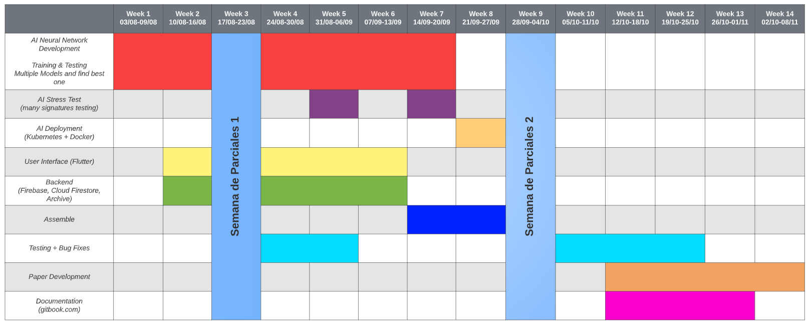

Semana | Area | Milestones
Week 1 | AI | Research, investigar modelos candidatos, encontrar el mejor approach, encontrar papers relacionados al tema definir y metodología
Week 2 | AI | Research de procesamiento de imágenes y saber cómo aumentar la velocidad de entrenamiento.
 | User Interface | Definir modelo de la aplicación y el mapa de rutas. Finalizar páginas principales: perfil y menú principal
 | Backend | Creación de la Base de datos y definir método de autenticación
Week 3 | PARCIALES
Week 4 | AI | Terminar documento de Google colab e integración de tensorboard y del sistema de Checkpoint
 | User Interface | UI: Terminar páginas de clientes
 | Backend
Week 5 | AI | AI: Resultados Primer modelo
 | User Interface | UI: Terminar páginas de empleados y logs
 | Backend | Backend: Interacción básica de Log In
Week 6 | AI | AI: Research, creación y evaluación del segundo modelo
 | User Interface | UI: Creación de las páginas para editar datos
 | Backend | Backend: Terminar queries de registro, actualización y eliminación (tanto para clientes, empleados y logs)
Week 7 | AI | AI: Research, creación y evaluación del tercer modelo
 | Assemble | Levantar servidor con el modelo AI y terminar scipt para enviar imágenes
Week 8 | Assemble | Terminar interface entre Firebase y el servidor
Week 9 | PARCIALES
Week 10 | Test (UI) | Unit Testing. Terminar de embellecer todas la páginas de la aplicación y arreglas bugs de display (como component overflow)
 | Test (Backend) | Unit Testing. Mejora de la seguridad en el momento de logeo y de ejecución de queries + Códigos de error
Week 11 | Paper | Borrador del paper
 | Test (Backend) | Arreglo de bugs de la interface
 | Test | System Testing
 | (Opcional) | Documentación del Backend
Week 12 | Paper | Edición de la primera versión del paper
 | Test | Unit and system testing. Stress test
 | (Opcional) | Documentación del Google colab
Week 13 | Paper | Arreglo de errores gramáticos, arreglo del formato de la investigación.
 | (Opcional) | Documentación de la Interface
Week 14 | Paper | Edición de la segunda versión

